JUNIO 2023
AL 30 DE JUNIO DE 2023

 | Con el propósito de dar cumplimiento a los artículos 46 y 49 de la Ley General de Contabilidad Gubernamental, los entes públicos deberán acompañar notas a los estados financieros cuyos rubros así lo requieran teniendo presente los postulados de revelación suficiente e importancia relativa con la finalidad, que la información sea de mayor utilidad para los usuarios. A continuación se presentan los tres tipos de notas que acompañan a los estados, a saber:

 | a) | Notas de desglose;
 | b) | Notas de memoria (cuentas de orden), y
 | c) | Notas de gestión administrativa.

a) NOTAS DE DESGLOSE
 | I) | NOTAS AL ESTADO DE SITUACIÓN FINANCIERA

 | Activo

 | · | Efectivo y Equivalentes

 | 1. | Se informará acerca de los fondos con afectación específica, el tipo y monto de los mismos; de las inversiones financieras se revelará su tipo y monto, su clasificación en corto y largo plazo separando aquéllas que su vencimiento sea menor a 3 meses.

 |  | A continuación se relacionan las cuentas que integran el rubro de efectivo y equivalentes:

 |  |  | Concepto |  |  |  |  |  | 2023 |  |  | 2022
 |  |  | BANCOS/TESORERÍA |  |  |  |  |  | $ 27,641,544.27 |  |  | $ 22,245,051.46
 |  |  | INVERSIONES TEMPORALES (HASTA 3 MESES) |  |  |  |  |  | $ 0.00 |  |  | $ 0.00
 |  |  | FONDOS CON AFECTACIÓN ESPECÍFICA |  |  |  |  |  | $ 0.00 |  |  | $ 0.00
 |  |  | Suma |  |  |  |  |  | $27,641,544.27 |  |  | $22,245,051.46

 |  | Efectivo
 |  | Representa el monto en dinero propiedad del ente público en caja y aquel que está a su cuidado y administración

 |  |  |  |  | Concepto |  |  |  |  | Importe
 |  |  |  |  | CAJA GENERAL 2023 |  |  |  |  | $ 0.00
 |  |  |  |  | Suma |  |  |  |  | $-
 |  | Bancos/Tesorería
 |  | Representa el monto de efectivo disponible propiedad de MUNICIPIO DE FRANCISCO I. MADERO, en instituciones bancarias,
 |  | su importe se integra por:
 |  |  |  |  | Banco |  |  |  |  | Importe
 |  |  |  |  | 7006-4577474 FAISM 2014 |  |  |  |  | $4,948.68
 |  |  |  |  | 7007-7430138 FAISM 2015 |  |  |  |  | $246,949.92
 |  |  |  |  | 7010-3951249 FAISM 2016 |  |  |  |  | $58,335.08
 |  |  |  |  | 7011-1250136 BENEFICIARIOS FAISM 2017 |  |  |  |  | $113,913.77
 |  |  |  |  | 7010-8926609 FAISM 2017 |  |  |  |  | $2,530.81
 |  |  |  |  | 7011-7067449 BENEFICIARIOS FAISM 2018 |  |  |  |  | $116.16
 |  |  |  |  | 7011-6986335 FAISM 2018 |  |  |  |  | $92,737.49
 |  |  |  |  | 023-6611027 FGP 2019 |  |  |  |  | $2,068.44
 |  |  |  |  | 023-6611124 FAISM 2019 |  |  |  |  | $96,843.79
 |  |  |  |  | 023-6611175 BENEFICIARIOS FAISM 2019 |  |  |  |  | $52,221.92
 |  |  |  |  | 65508533183 FEIEF 2021 |  |  |  |  | $5,495.28
 |  |  |  |  | 65508848053 ISR ENAJENACION DE BIENES INMUEBLES |  |  |  |  | $46,083.44
 |  |  |  |  | 65509066376 REPO 2022 |  |  |  |  | $23,123.95
 |  |  |  |  | 65509066422 FGP 2022 |  |  |  |  | $110,189.84
 |  |  |  |  | 65509066453 FFM 2022 |  |  |  |  | $29,866.32
 |  |  |  |  | 65509066470 FOFYR 2022 |  |  |  |  | $2,604.54
 |  |  |  |  | 65509083139 FOCOM 2022 |  |  |  |  | $1,336.15
 |  |  |  |  | 65509069082 IVFGASOLINAS 2022 |  |  |  |  | $1,038.60
 |  |  |  |  | 65509069111 ISR 2022 |  |  |  |  | $4,110,217.80
 |  |  |  |  | 65509069079 ISR EBI 2022 |  |  |  |  | $1,472.49
 |  |  |  |  | 65509069065 FEIEF 2022 |  |  |  |  | $8,046.88
 |  |  |  |  | 65509069108 IMPUESTOS 2022 |  |  |  |  | $2,942.12
 |  |  |  |  | 65509203467 PROAGUA MUNICIPAL 2022 |  |  |  |  | $1,720.70
 |  |  |  |  | 65509603054 REPO 2023 |  |  |  |  | $2,195,948.46
 |  |  |  |  | 65509616927 FGP 2023 |  |  |  |  | $3,409,098.60
 |  |  |  |  | 65509616989 FFM 2023 |  |  |  |  | $1,002,125.21
 |  |  |  |  | 65509617066 FOFYR 2023 |  |  |  |  | $119.24
 |  |  |  |  | 65509617800 FOCOM 2023 |  |  |  |  | $459,672.09
 |  |  |  |  | 65509617953 CISAN 2023 |  |  |  |  | $19,263.72
 |  |  |  |  | 65509617984 ISAN 2023 |  |  |  |  | $86,998.17
 |  |  |  |  | 65509617325 IEPS TABACOS 2023 |  |  |  |  | $222,916.68
 |  |  |  |  | 65509617433 IVFGASOLINAS 2023 |  |  |  |  | $226,495.80
 |  |  |  |  | 65509617862 ISR 2023 |  |  |  |  | $1,299.22
 |  |  |  |  | 65509617936 FAISM 2023 |  |  |  |  | $10,529,468.93
 |  |  |  |  | 65509618092 FORTAMUN 2023 |  |  |  |  | $4,439,541.65
 |  |  |  |  | 65509617893 ISR EBI 2023 |  |  |  |  | $33,792.33
 |  |  |  |  | IMPORTE TOTAL BANCOS |  |  |  |  | $27,641,544.27

 |  | Inversiones Temporales

 |  | Representa el monto de efectivo invertido por MUNICIPIO DE FRANCISCO I. MADERO, la cual se efectúa a plazos que van de inversión a la vista hasta 90 días, su importe se integra por:

 |  |  |  |  | Banco |  |  |  |  | Importe

 |  |  |  |  | SIN INVERSIONES TEMPORALES
 |  |  |  |  | AL 30 DE JUNIO DE 2023

 |  |  |  |  | Suma |  |  |  |  | $-

 |  | Fondos con Afectación Específica

 |  | Representan el monto de los fondos con afectación específica que deben financiar determinados gastos o actividades.

 |  |  |  |  | Banco |  |  |  |  | Importe
 |  |  |  |  | NO SE CUENTA CON FONDOS CON AFECTACIÓN ESPECÍFICA
 |  |  |  |  | AL 30 DE JUNIO DE 2023
 |  |  |  |  | Suma |  |  |  |  | $-

 | · | Derechos a recibir Efectivo y Equivalentes y Bienes o Servicios a Recibir

 | 2. | Por tipo de contribución se informará el monto que se encuentre pendiente de cobro y por recuperar de hasta cinco ejercicios anteriores, asimismo se deberán considerar los montos sujetos a algún tipo de juicio con una antigüedad mayor a la señalada y la factibilidad de cobro.

 |  | Concepto |  |  |  |  |  |  | 2023 |  |  | 2022
 |  | CUENTAS POR COBRAR A CORTO PLAZO |  |  |  |  |  |  | $- |  |  | $-
 |  | DEUDORES DIVERSOS POR COBRAR A CORTO PLAZO |  |  |  |  |  |  | $162,142.82 |  |  | $138,221.25
 |  | OTROS DERECHOS A RECIBIR EFECTIVO O EQUIVALENTES A CORTO PLAZO |  |  |  |  |  |  | $14,632.11 |  |  | $14,632.11
 |  | Suma |  |  |  |  |  |  | $176,774.93 |  |  | $152,853.36
 |  | Las Cuentas por Cobrar a Corto Plazo se integran por:

 |  |  |  |  | Concepto |  | 2023 |  |  | 2023
 |  |  |  |  | CUENTAS POR COBRAR A CORTO PLAZO |  | $- |  |  | $-
 |  |  |  |  | DEUDORES DIVERSOS POR COBRAR A CORTO PLAZO |  | $162,142.82 |  |  | $138,221.25
 |  |  |  |  | Suma |  | $162,142.82

 |  | Deudores Diversos por Cobrar a Corto Plazo

 |  | Representa el monto de los derechos de cobro a favor del ente público por gastos por comprobar, principalmente relacionados con viáticos.

 |  |  | DEUDORES DIVERSOS POR COBRAR A CORTO PLAZO |  |  |  | $162,142.82
 |  |  | DEUDORES DIVERSOS 2021 |  |  |  | $91,583.36
 |  |  | LUCAS PABLO GUZMAN ISIDRO |  |  |  | $30,527.78
 |  |  | JULIO CESAR GUZMAN MEJIA |  |  |  | $30,527.78
 |  |  | JOSE EMMANUEL MEJIA HERNANDEZ |  |  |  | $30,527.80
 |  |  | DEUDORES DIVERSOS POR COBRAR A CORTO PLAZO 2022 |  |  |  | $16,845.52
 |  |  | DEUDORES DIVERSOS REPO 2022 |  |  |  | $2,942.09
 |  |  | SANDRA LOPEZ SERRANO |  |  |  | $2,499.59
 |  |  | IMPUESTOS 2022 |  |  |  | $442.50
 |  |  | DEUDORES DIVERSOS FGP 2022 |  |  |  | $1,343.05
 |  |  | REPO 2022 |  |  |  | $1,343.05
 |  |  | DEUDORES DIVERSOS FAISM 2022 |  |  |  | $32.38
 |  |  | RECURSOS PROPIOS 2023 |  |  |  | $32.38
 |  |  | DEUDORES DIVERSOS FAISM 2017 |  |  |  | $6,612.00
 |  |  | BANCO NACIONAL DE MEXICO |  |  |  | $6,612.00
 |  |  | DEUDORES DIVERSOS FAISM 2014 |  |  |  | $5,916.00
 |  |  | BANCO NACIONAL DE MÉXICO |  |  |  | $5,916.00
 |  |  | DEUDORES DIVERSOS POR COBRAR A CORTO PLAZO 2023 |  |  |  | $53,713.94
 |  |  | DEUDORES DIVERSOS REPO 2023 |  |  |  | $24,502.37
 |  |  | BANCO SANTANDER MEXICO SA |  |  |  | $1,122.37
 |  |  | EVA MARIA ANGELES GONZALEZ |  |  |  | $2,500.00
 |  |  | IVFGASOLINAS 2023 |  |  |  | $20,880.00
 |  |  | DEUDORES DIVERSOS FGP 2023 |  |  |  | $15,083.52
 |  |  | BANCO SANTANDER MEXICO SA |  |  |  | $83.52
 |  |  | BERTHA CORTES CRUZ |  |  |  | $6,000.00
 |  |  | ZULEIDY AGUILAR DELGADO |  |  |  | $9,000.00
 |  |  | DEUDORES DIVERSOS FFM 2023 |  |  |  | $13,481.16
 |  |  | REPO 2023 |  |  |  | $3,481.16
 |  |  | FGP 2023 |  |  |  | $10,000.00
 |  |  | DEUDORES DIVERSOS FOFYR 2023 |  |  |  | $87.85
 |  |  | BANCO SANTANDER DE MEXICO SA DE CV |  |  |  | $20.88
 |  |  | JUAN MANUEL CORTES RUIZ |  |  |  | $66.97
 |  |  | DEUDORES DIVERSOS FORTAMUN 2023 |  |  |  | $541.76
 |  |  | DIONICIO ZERAFIN OCEGUERA PEREZ |  |  |  | $500.00
 |  |  | BANCO SANTANDER, SA DE CV |  |  |  | $41.76
 |  |  | DEUDORES DIVERSOS FEIEF 2023 |  |  |  | $17.28
 |  |  | FOFYR 2023 |  |  |  | $17.28

 |  | Otros Derechos a recibir Efectivo y Equivalentes a Corto Plazo

 |  | Representan los derechos de cobro originados en el desarrollo de las actividades del ente público, de los cuales se espera recibir una contraprestación representada en recursos, bienes o servicios; en un plazo menor o igual a doce meses, no incluidos en las cuentas anteriores,

 |  |  | OTROS DERECHOS A RECIBIR EFECTIVO O EQUIVALENTES A CORTO PLAZO |  |  |  | $14,632.11
 |  |  | DEUDORES DIVERSOS DE INTERESES BANCARIOS |  |  |  | $14,632.11
 |  |  | BANCO NACIONAL DE MÉXICO S.A. DE C.V. |  |  |  | $14,632.11
 |  |  | ALANT ESCAMILLA MARTINEZ |  |  |  | $0.01

 | 3. | Se elaborará, de manera agrupada, los derechos a recibir efectivo y equivalentes, y bienes o servicios a recibir, (excepto cuentas por cobrar de contribuciones o fideicomisos que se encuentran dentro de inversiones financieras, participaciones y aportaciones de capital) en una desagregación por su vencimiento en días a 90, 180, menor o igual a 365 y mayor a 365. Adicionalmente, se informará de las características cualitativas relevantes que le afecten a estas cuentas.

 | · | Bienes Disponibles para su Transformación o Consumo (inventarios)

 | 4. | Se clasificarán como bienes disponibles para su transformación aquéllos que se encuentren dentro de la cuenta Inventarios. Esta nota aplica para aquellos entes públicos que realicen algún proceso de transformación y/o elaboración de bienes.

 |  | En la nota se informará del sistema de costeo y método de valuación aplicados a los inventarios, así como la conveniencia de su aplicación dada la naturaleza de los mismos. Adicionalmente, se revelará el impacto en la información financiera por cambios en el método o sistema.

 |  | De acuerdo a Estado de Situación Financiera al 30/06/2023 si se tiene dada de alta la cuenta de INVENTARIOS; pero no se cuenta con movimientos en esta cuenta; y por lo tanto no se informa sobre el sistema de costeo y método de valuación aplicados a los inventarios.

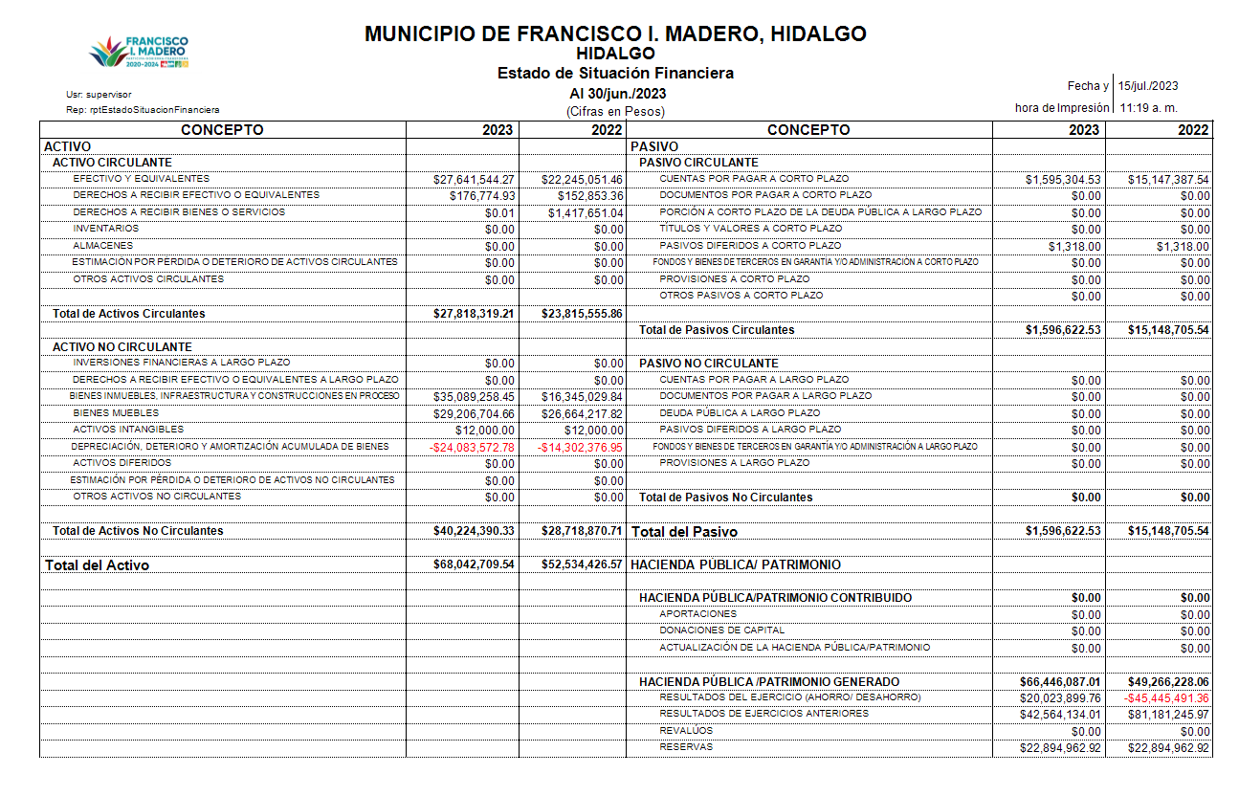

 | 5. | De la cuenta Almacén se informará acerca del método de valuación, así como la conveniencia de su aplicación. Adicionalmente, se revelará el impacto en la información financiera por cambios en el método.

 |  | De acuerdo a Estado de Situación Financiera al 30/06/2023 si se tiene dada de alta la cuenta de ALMACEN; pero no se cuenta con movimientos en esta cuenta; y por lo tanto no se informa sobre el método de valuación aplicado. (SE ADJUNTA IMAGEN)

 | · | Inversiones Financieras

 | 6. | De la cuenta Inversiones financieras, que considera los fideicomisos, se informará de éstos los recursos asignados por tipo y monto, y características significativas que tengan o puedan tener alguna incidencia en las mismas.

 | 6. | AL SEGUNDO TRIMESTRE 2023, EL MUNICIPIO NO TIENE INVERSIONES FINANCIERAS; POR LO TANTO NO SE TIENEN INCIDENCIAS

 | 7. | Se informará de las inversiones financieras, los saldos de las participaciones y aportaciones de capital.

 | 7. | AL SEGUNDO TRIMESTRE 2023, EL MUNICIPIO NO TIENE INVERSIONES FINANCIERAS

 | · | Bienes Muebles, Inmuebles e Intangibles

 | 8. | Se informará de manera agrupada por cuenta, los rubros de Bienes Muebles e Inmuebles, el monto de la depreciación del ejercicio y la acumulada, el método de depreciación, tasas aplicadas y los criterios de aplicación de los mismos. Asimismo, se informará de las características significativas del estado en que se encuentren los activos.

 | 9. | Se informará de manera agrupada por cuenta, los rubros de activos intangibles y diferidos, su monto y naturaleza, amortización del ejercicio, amortización acumulada, tasa y método aplicados.

 |  | Bienes Inmuebles, Infraestructura y Construcciones en Proceso

 |  | Se integra de la siguiente manera:

 |  | Concepto |  |  |  |  |  |  |  | 2023 |  |  | 2022
 |  | TERRENOS |  |  |  |  |  |  |  | $8,760,390.01 |  |  | $8,760,390.01
 |  | OTROS BIENES INMUEBLES |  |  |  |  |  |  |  | $- |  |  | $-
 |  | Subtotal BIENES INMUEBLES, INFRAESTRUCTURA Y CONSTRUCCIONES EN PROCESO |  |  |  |  |  |  |  | $8,760,390.01 |  |  | $8,760,390.01

 |  | Bienes Muebles, Intangibles y Depreciaciones

 |  | Se integras de la siguiente manera:

 |  |  | Concepto |  |  |  |  |  | 2023 |  |  | 2022
 |  |  | MOBILIARIO Y EQUIPO DE ADMINISTRACIÓN |  |  |  |  |  | $2,647,694.29 |  |  | $2,587,607.45
 |  |  | MOBILIARIO Y EQUIPO EDUCACIONAL Y RECREATIVO |  |  |  |  |  | $4,029,526.00 |  |  | $4,029,526.00
 |  |  | VEHICULOS Y EQUIPO DE TRANSPORTE |  |  |  |  |  | $14,882,112.75 |  |  | $13,316,112.75
 |  |  | MAQUINARIA, OTROS EQUIPOS Y HERRAMIENTAS |  |  |  |  |  | $7,063,674.56 |  |  | $6,147,274.56
 |  |  | Subtotal BIENES MUEBLES |  |  |  |  |  | $28,623,007.60 |  |  | $26,080,520.76
 |  |  | SOFTWARE |  |  |  |  |  | $12,000.00 |  |  | $12,000.00
 |  |  | LICENCIAS |  |  |  |  |  | $- |  |  | $-
 |  |  | Subtotal ACTIVOS INTANGIBLES |  |  |  |  |  | $12,000.00 |  |  | $12,000.00
 |  |  | DEPRECIACIÓN ACUMULADA DE BIENES MUEBLES |  |  |  |  |  | $24,083,572.78 |  |  | $14,302,376.95
 |  |  | Subtotal DEPRECIACIÓN, DETERIORO Y AMORTIZACIÓN ACUMULADA DE BIENES |  |  |  |  |  | $24,083,572.78 |  |  | $14,302,376.95
 |  |  | Suma |  |  |  |  |  | $52,718,580.38 |  |  | $40,394,897.71

 |  | Activo Diferido

 |  | Se integras de la siguiente manera:

 |  |  | Concepto |  |  |  |  |  | 2023 |  |  | 2022
 |  |  | NO SE TIENEN ACTIVOS DIFERIDOS

 | · | Estimaciones y Deterioros
 |  | SE DESGLOSAN LOS PORCENTAJES DE DEPRESICIÓN QUE SON APLICADOS A LOS BIENES MUEBLES DEL MUNICIPIO:

 | 10. | Se informarán los criterios utilizados para la determinación de las estimaciones; por ejemplo: estimación de cuentas incobrables, estimación de inventarios, deterioro de activos biológicos y cualquier otra que aplique.

 |  |  | 1.2.4 |  | BIENES MUEBLES |  |  |  | Años de vida útil | % de depreciación anual
 |  |  | 1.2.4.1 |  | Mobiliario y Equipo de Administración
 |  |  | 1.2.4.1.1 |  | Muebles de Oficina y Estantería |  |  |  | 10 | 10
 |  |  | 1.2.4.1.2 |  | Muebles, Excepto De Oficina Y Estantería |  |  |  | 10 | 10
 |  |  | 1.2.4.1.3 |  | Equipo de Cómputo y de Tecnologías de la Información |  |  |  | 3 | 33.3
 |  |  | 1.2.4.1.9 |  | Otros Mobiliarios y Equipos de Administración |  |  |  | 10 | 10
 |  |  | 1.2.4.2 |  | Mobiliario y Equipo Educacional y Recreativo
 |  |  | 1.2.4.2.1 |  | Equipos y Aparatos Audiovisuales |  |  |  | 3 | 33.3
 |  |  | 1.2.4.2.2 |  | Aparatos Deportivos |  |  |  | 5 | 20
 |  |  | 1.2.4.2.3 |  | Cámaras Fotográficas y de Video |  |  |  | 3 | 33.3
 |  |  | 1.2.4.2.9 |  | Otro Mobiliario y Equipo Educacional y Recreativo |  |  |  | 5 | 20
 |  |  | 1.2.4.3 |  | Equipo e Instrumental Médico y de Laboratorio
 |  |  | 1.2.4.3.1 |  | Equipo Médico y de Laboratorio |  |  |  | 5 | 20
 |  |  | 1.2.4.3.2 |  | Instrumental Médico y de Laboratorio |  |  |  | 5 | 20
 |  |  | 1.2.4.4 |  | Equipo de Transporte
 |  |  | 1.2.4.4.1 |  | Automóviles y Equipo Terrestre |  |  |  | 5 | 20
 |  |  | 1.2.4.4.2 |  | Carrocerías y Remolques |  |  |  | 5 | 20
 |  |  | 1.2.4.4.9 |  | Otros Equipos de Transporte |  |  |  | 5 | 20
 |  |  | 1.2.4.6 |  | Maquinaria, Otros Equipos y Herramientas
 |  |  | 1.2.4.6.1 |  | Maquinaria y Equipo Agropecuario |  |  |  | 10 | 10
 |  |  | 1.2.4.6.2 |  | Maquinaria y Equipo Industrial |  |  |  | 10 | 10
 |  |  | 1.2.4.6.3 |  | Maquinaria y Equipo de Construcción |  |  |  | 10 | 10
 |  |  | 1.2.4.6.4 |  | Sistemas de Aire Acondicionado, Calefacción y de Refrigeración Industrial y Comercial |  |  |  | 10 | 10
 |  |  | 1.2.4.6.5 |  | Equipo de Comunicación y Telecomunicación |  |  |  | 10 | 10
 |  |  | 1.2.4.6.6 |  | Equipos de Generación Eléctrica, Aparatos y Accesorios Eléctricos |  |  |  | 10 | 10
 |  |  | 1.2.4.6.7 |  | Herramientas y Máquinas-Herramienta |  |  |  | 10 | 10
 |  |  | 1.2.4.6.9 |  | Otros Equipos |  |  |  | 10 | 10

 | · | Otros Activos
 | 11. | De las cuentas de otros activos se informará por tipo circulante o no circulante, los montos totales asociados y sus características cualitativas significativas que les impacten financieramente.

 | Pasivo
 | 1. | Se elaborará una relación de las cuentas y documentos por pagar en una desagregación por su vencimiento en días a 90, 180, menor o igual a 365 y mayor a 365. Asimismo, se informará sobre la factibilidad del pago de dichos pasivos.

 | 2. | Se informará de manera agrupada los recursos localizados en Fondos de Bienes de Terceros en Administración y/o en Garantía a corto y largo plazo, así como la naturaleza de dichos recursos y sus características cualitativas significativas que les afecten o pudieran afectarles financieramente.

 | 3. | Se informará de las cuentas de los pasivos diferidos y otros, su tipo, monto y naturaleza, así como las características significativas que les impacten o pudieran impactarles financieramente.

 | Compuesto por: Pasivo Circulante y Pasivo No Circulante, en éstos inciden pasivos derivados de operaciones por servicios personales,
 | cuentas por pagar por operaciones presupuestarias devengadas y contabilizadas al 30 de junio del ejercicio correspondiente;
 | pasivos por obligaciones laborales, a continuación se presenta la integración del pasivo:
 |  |  |  | Concepto |  |  |  | 2023 |  |  | 2022
 |  |  |  | PASIVO CIRCULANTE |  |  |  | $1,596,622.53 |  |  | $15,148,705.54
 |  |  |  | PASIVO NO CIRCULANTE |  |  |  | $- |  |  | $-
 |  |  |  | Suma de Pasivo |  |  |  | $1,596,622.53 |  |  | $15,148,705.54

 | · | Pasivo Circulante

 |  | Destacan entre las principales partidas del Pasivo Circulante las siguientes:

 |  |  | Concepto |  |  |  |  |  |  |  |  | Importe
 |  |  | SERVICIOS PERSONALES POR PAGAR A CORTO PLAZO |  |  |  |  |  |  |  |  | $-
 |  |  | RETENCIONES Y CONTRIBUCIONES POR PAGAR A CORTO PLAZO |  |  |  |  |  |  |  |  | $1,178,846.29
 |  |  | INGRESOS POR CLASIFICAR |  |  |  |  |  |  |  |  | $-
 |  |  | PROVEEDORES POR PAGAR A CORTO PLAZO |  |  |  |  |  |  |  |  | $113,651.01
 |  |  | OTRAS CUENTAS POR PAGAR A CORTO PLAZO |  |  |  |  |  |  |  |  | $58,643.75
 |  |  | Suma PASIVO CIRCULANTE |  |  |  |  |  |  |  |  | $1,351,141.05
 | · | Pasivo No Circulante

 |  | Destacan entre las principales partidas del Pasivo No Circulante las siguientes:

 |  |  | Concepto |  |  |  |  |  |  |  |  | 2023
 |  |  | PROVISIÓN PARA CONTINGENCIAS A LARGO PLAZO |  |  |  |  |  |  |  |  | $-
 |  |  | Suma de Pasivos a Largo Plazo |  |  |  |  |  |  |  |  | $-

 | Servicios Personales por Pagar a Corto Plazo
 |  | El importe de esta cuenta esta constituido principalmente por: Aportaciones de Seguridad Social (patronal), mismas que se pagan en los todos
 |  | los meses; Prima Vacacional, cuyo importe se paga de Enero a Junio; Aguinaldo cuyo importe se paga en el mes de diciembre.

 | Retenciones por Pagar a Corto Plazo
 |  | El importe de esta cuenta esta constituido principalmente por: Retenciones de ISR por Sueldos y Salarios, ISR de Proveedores,
 |  | 5 % al millar y 1% OBS, los cuales se pagan cada mes subsecuente a la creación.

 | Proveedores por Pagar a Corto Plazo /Otras Cuentas por Pagar a Corto Plazo
 |  | Representa los adeudos con proveedores derivados de operaciones del Municipio de Francisco i. Madero, con vencimiento menor o
 |  | igual a doce meses.

 | II) | NOTAS AL ESTADO DE ACTIVIDADES
 |  | Ingresos de Gestión
 | 1. | De los rubros de impuestos, cuotas y aportaciones de seguridad social, contribuciones de mejoras, derechos, productos, aprovechamientos
 | , y de ingresos por venta de bienes y prestación de servicios, los cuales están armonizados con los rubros del Clasificador por Rubros de Ingresos,
 | se informarán los montos totales y cualquier característica significativa

 |  | Participaciones, Aportaciones, Convenios, Incentivos Derivados de la Colaboración Fiscal, Fondos Distintos de Aportaciones, Transferencias,
 |  | Asignaciones, Subsidios y Subvenciones, y Pensiones y Jubilaciones

 | 2. | De los rubros de participaciones, aportaciones, convenios, incentivos derivados de la colaboración fiscal, fondos distintos de aportaciones, transferencias,
 |  | asignaciones, subsidios y subvenciones, y pensiones y jubilaciones, los cuales están armonizados con los rubros del Clasificador por Rubros de
 |  | Ingresos, se informarán los montos totales y cualquier característica significativa.

 |  |  | Concepto |  |  |  |  |  |  |  |  | Importe
 |  |  | IMPUESTOS |  |  |  |  |  |  |  |  | $ 5,570,544.50
 |  |  | DERECHOS |  |  |  |  |  |  |  |  | $ 2,131,777.69
 |  |  | PRODUCTOS |  |  |  |  |  |  |  |  | $ 64,267.39
 |  |  | APROVECHAMIENTOS |  |  |  |  |  |  |  |  | $ 279,598.71
 |  |  | INGRESOS POR VENTA DE BIENES |  |  |  |  |  |  |  |  | $ 1,264.52
 |  |  | Subtotal INGRESOS FISCALES |  |  |  |  |  |  |  |  | $ 8,047,452.81
 |  |  | PARTICIPACIONES EJERCICIO 2023
 |  |  | FGP 2023 |  |  |  |  |  |  |  |  | $ 7,708,418.19
 |  |  | FFM 2023 |  |  |  |  |  |  |  |  | $ 3,488,238.48
 |  |  | FOFYR 2023 |  |  |  |  |  |  |  |  | $ 364,134.34
 |  |  | FOCOM 2023 |  |  |  |  |  |  |  |  | $ 234,511.26
 |  |  | CISAN 2023 |  |  |  |  |  |  |  |  | $ 13,196.73
 |  |  | ISAN 2023 |  |  |  |  |  |  |  |  | $ 120,511.07
 |  |  | IEPS TABACOS 2023 |  |  |  |  |  |  |  |  | $ 163,964.66
 |  |  | IVF GASOLINAS 2023 |  |  |  |  |  |  |  |  | $ 240,932.44
 |  |  | ISR EBI 2023 |  |  |  |  |  |  |  |  | $ 16,770.77
 |  |  | FEIEF 2023 |  |  |  |  |  |  |  |  | $ 17.28
 |  |  | Subtotal PARTICIPACIONES |  |  |  |  |  |  |  |  | $ 12,350,695.22
 |  |  | APORTACIONES EJERCICIO 2023
 |  |  | FAISM 2023 |  |  |  |  |  |  |  |  | $ 5,244,185.70
 |  |  | FORTAMUN 2023 |  |  |  |  |  |  |  |  | $ 8,134,774.29
 |  |  | Subtotal APORTACIONES |  |  |  |  |  |  |  |  | $ 13,378,959.99
 |  |  | CONVENIOS EJERCICIO 2023
 |  |  | ISR 2023 |  |  |  |  |  |  |  |  | $ 1,076,831.13
 |  |  | Subtotal CONVENIOS |  |  |  |  |  |  |  |  | $1,076,831.13
 |  |  | INCENTIVOS DERIVADOS DE LA COLABORACION FISCAL |  |  |  |  |  |  |  |  | $ 0.00
 |  |  | Subtotal INCENTIVOS DERIVADOS DE LA COLABORACIÓN FISCAL |  |  |  |  |  |  |  |  | $-
 |  |  | FONDOS DISTINTOS DE APORTACIONES |  |  |  |  |  |  |  |  | $ 0.00
 |  |  | Subtotal FONDOS DISTINTOS DE APORTACIONES |  |  |  |  |  |  |  |  | $-
 |  |  | TRANSFERENCIAS Y ASIGNACIONES |  |  |  |  |  |  |  |  | $ 0.00
 |  |  | Subtotal TRANSFERENCIAS Y ASIGNACIONES |  |  |  |  |  |  |  |  | $-
 |  |  | SUBSIDIOS Y SUBVENCIONES |  |  |  |  |  |  |  |  | $ 0.00
 |  |  | Subtotal SUBSIDIOS Y SUBVENCIONES |  |  |  |  |  |  |  |  | $-
 |  |  | PENSIONES Y JUBILACIONES |  |  |  |  |  |  |  |  | $ 0.00
 |  |  | Subtotal PENSIONES Y JUBILACIONES |  |  |  |  |  |  |  |  | $-
 |  |  | IMPORTE TOTAL |  |  |  |  |  |  |  |  | $34,853,939.15

 |  | Otros Ingresos y Beneficio
 | 3. | De los rubros de Ingresos Financieros, Incremento por Variación de Inventarios, Disminución del Exceso de Estimaciones por Pérdida o Deterioro
 |  | u Obsolescencia, Disminución del Exceso de Provisiones, y de Otros Ingresos y Beneficios Varios, se informarán los montos totales y cualquier
 |  | característica significativa.

 |  |  |  | LOS CAPITALES Y VALORES DEL MUNICIPIO Y SUS RENDIMIENTOS |  |  |  |  | $121,613.70
 |  |  |  | OTROS INGRESOS Y BENEFICIOS VARIOS |  |  |  |  | $121,613.70
 |  |  |  | RENDIMIENTOS FAISM 2014 |  |  |  |  | $16.53
 |  |  |  | RENDIMIENTOS FAISM 2015 |  |  |  |  | $686.52
 |  |  |  | RENDIMIENTOS FAISM 2016 |  |  |  |  | $162.18
 |  |  |  | RENDIMIENTOS FAISM 2017 |  |  |  |  | $9.81
 |  |  |  | RENDIMIENTOS BENEFICIARIOS FAISM 2017 |  |  |  |  | $316.69
 |  |  |  | RENDIMIENTOS FAISM 2018 |  |  |  |  | $257.82
 |  |  |  | RENDIMIENTOS BENEFICIARIOS FAISM 2018 |  |  |  |  | $0.32
 |  |  |  | RENDIMIENTOS FGP 2019 |  |  |  |  | $542.14
 |  |  |  | RENDIMIENTOS FAISM 2019 |  |  |  |  | $444.74
 |  |  |  | RENDIMIENTOS BENEFICIARIOS FAISM 2019 |  |  |  |  | $138.12
 |  |  |  | RENDIMIENTOS FGP 2022 |  |  |  |  | $1.03
 |  |  |  | RENDIMENTO FGP 2023 |  |  |  |  | $9,034.78
 |  |  |  | RENDIMIENTO FFM 2023 |  |  |  |  | $7,020.47
 |  |  |  | RENDIMIENTO FOFYR 2023 |  |  |  |  | $2,229.92
 |  |  |  | RENDIMIENTO FOCOM 2023 |  |  |  |  | $1,159.05
 |  |  |  | RENDIMIENTO CISAN 2023 |  |  |  |  | $53.26
 |  |  |  | RENDIMIENTO ISAN 2023 |  |  |  |  | $314.59
 |  |  |  | RENDIMIENTO IEPS TABACOS 2023 |  |  |  |  | $742.46
 |  |  |  | RENDIMIENTO IVFGASOLINAS 2023 |  |  |  |  | $523.73
 |  |  |  | RENDIMIENTO ISR 2023 |  |  |  |  | $1,771.60
 |  |  |  | RENDIMIENTO FAISM 2023 |  |  |  |  | $41,097.53
 |  |  |  | RENDIMIENTO FORTAMUN 2023 |  |  |  |  | $17,957.14
 |  |  |  | RENDIMIENTO ISR EBI 2023 |  |  |  |  | $62.97
 |  |  |  | RENDIMIENTOS REPO 2023 |  |  |  |  | $37,070.30

 |  | Gastos y Otras Pérdidas:
 | 1. | Explicar aquellas cuentas de gastos de funcionamiento, transferencias, subsidios y otras ayudas, participaciones y aportaciones, otros gastos y pérdidas extraordinarias, así como los ingresos y gastos extraordinarios, que en lo individual representen el 10% o más del total de los gastos.

 |  |  | Concepto |  |  |  |  |  |  | Importe
 |  |  | GASTOS DE FUNCIONAMIENTO |  |  |  |  |  |  | $35,423,938.86
 |  |  | TRANSFERENCIAS, ASIGNACIONES, SUBSIDIOS Y OTRAS AYUDAS |  |  |  |  |  |  | $8,423,380.59
 |  |  | PARTICIPACIONES Y APORTACIONES |  |  |  |  |  |  | $-
 |  |  | INTERESES, COMISIONES Y OTROS GASTOS DE LA DEUDA PÚBLICA |  |  |  |  |  |  | $-
 |  |  | OTROS GASTOS Y PÉRDIDAS EXTRAORDINARIAS |  |  |  |  |  |  | $108,775.62
 |  |  | Suma de GASTOS Y OTRAS PÉRDIDAS |  |  |  |  |  |  | $43,956,095.07
 |  | A su vez se presentan aquellos rubros que en forma individual representan el 8.0% o más del total de los gastos:

 |  | Concepto |  |  |  |  |  |  |  | Importe |  |  | %
 |  | REMUNERACIONES AL PERSONAL DE CARÁCTER PERMANENTE |  |  |  |  |  |  |  | $ 13,825,983.18 |  |  | 31%
 |  | SERVICIOS PROFESIONALES, CIENTÍFICOS Y TÉCNICOS Y OTROS SERVICIOS |  |  |  |  |  |  |  | $ 1,270,696.47 |  |  | 3%
 |  | SEGURIDAD SOCIAL |  |  |  |  |  |  |  | $ 0.00 |  |  | 0%

 | III) | NOTAS AL ESTADO DE VARIACIÓN EN LA HACIENDA PÚBLICA

 | 1. | Se informará de manera agrupada, acerca de las modificaciones al patrimonio contribuido por tipo, naturaleza y monto.

 | 2. | Se informará de manera agrupada, acerca del monto y procedencia de los recursos que modifican al patrimonio generado.

 |  | En el Segundo Trimestre 2023 se informa NO hubo variaciones al Patrimonio Contribuido
 |  | En el periodo que se informa el patrimonio generado, procede de la recepción de las aportaciones ordinarias emitidas por la Secretaria de Fiananzas de gobierno del Estado de Hidalgo, así como por la recepción de Impuestos, Derechos, Productos y aprovechamientos cobrados por el Municipio.

 | IV) | NOTAS AL ESTADO DE FLUJOS DE EFECTIVO

 |  | Efectivo y equivalentes

 | 1. | Presentar el análisis de las cifras del periodo actual (2023) y periodo anterior (2022) del Efectivo y Equivalentes al Efectivo, al Final del Ejercicio del Estado de Flujos de Efectivo, respecto a la composición del rubro de Efectivo y Equivalentes, utilizando el siguiente cuadro:

 |  | Concepto |  |  |  |  |  | 2023 |  |  | 2022
 |  | EFECTIVO |  |  |  |  |  | $- |  |  | $1,028,087.63
 |  | BANCOS/TESORERÍA |  |  |  |  |  | $27,641,544.27 |  |  | $20,586,333.47
 |  | BANCOS/DEPENDENCIAS Y OTROS |  |  |  |  |  | $- |  |  | $-
 |  | INVERSIONES TEMPORALES (HASTA 3 MESES) |  |  |  |  |  | $- |  |  | $-
 |  | FONDOS CON AFECTACIÓN ESPECÍFICA |  |  |  |  |  | $- |  |  | $-
 |  | DEPÓSITOS DE FONDOS DE TERCEROS EN GARANTÍA Y/O ADMINISTRACIÓN |  |  |  |  |  | $- |  |  | $-
 |  | OTROS EFECTIVOS Y EQUIVALENTES |  |  |  |  |  | $- |  |  | $-
 |  | EFECTIVO Y EQUIVALENTES |  |  |  |  |  | $27,641,544.27 |  |  | $21,614,421.10
 | 2. | Presentar el análisis de las cifras del periodo actual (2022) y periodo anterior (2022) del Efectivo y Equivalentes al Efectivo, al Final del Ejercicio del Estado de Flujos de Efectivo, respecto a la composición del rubro de Efectivo y Equivalentes, utilizando el siguiente cuadro:

 |  |  |  | Concepto |  |  |  | 2023 |  |  | 2022
 |  |  |  | Resultado del Ejercicio Ahorro /Desahorro
 |  |  |  | Movimientos de partidas (o rubros) que no afectan al efectivo.
 |  |  |  | Depreciación |  |  |  | $24,083,572.78 |  |  | $14,302,376.95
 |  |  |  | Amortización
 |  |  |  | Incrementos en las provisiones
 |  |  |  | Incremento en inversiones producido por revaluación

 |  |  |  | Ganancia/pérdida en venta de bienes muebles, inmuebles e intangibles

 |  |  |  | Incremento en cuentas por cobrar
 |  |  |  | Flujos de Efectivo Netos de las Actividades de Operación

 | Los conceptos incluidos en los movimientos de partidas (o rubros) que no afectan al efectivo, que aparecen en el cuadro anterior no son exhaustivos y tienen como finalidad mostrar algunos ejemplos para elaborar este cuadro.

 | V) | CONCILIACIÓN ENTRE LOS INGRESOS PRESUPUESTARIOS Y CONTABLES, ASÍ COMO ENTRE LOS EGRESOS PRESUPUESTARIOS Y LOS GASTOS CONTABLES

 | La conciliación se presentará atendiendo a lo dispuesto por el Acuerdo por el que se emite el formato de conciliación entre los ingresos presupuestarios y contables, así como entre los egresos presupuestarios y los gastos contables.

 | Se adjuntan conciliaciones al final de las Notas a los Estados Financieros y en electrónico en la hoja 1 y 2 del mismo archivo

b) NOTAS DE MEMORIA (CUENTAS DE ORDEN)

 | Las cuentas de orden se utilizan para registrar movimientos de valores que no afecten o modifiquen el balance del ente contable, sin embargo, su incorporación en libros es necesaria con fines de recordatorio contable, de control y en general sobre los aspectos administrativos, o bien, para consignar sus derechos o responsabilidades contingentes que puedan, o no, presentarse en el futuro.

 | Las cuentas que se manejan para efectos de estas Notas son las siguientes:

 | Cuentas de Orden Contables y Presupuestarias:

 |  | Contables:

 |  |  | Valores

 |  |  | Emisión de obligaciones

 |  |  | Avales y garantías

 |  |  | Juicios

 |  |  | Contratos para Inversión Mediante Proyectos para Prestación de Servicios (PPS) y Similares

 |  |  | Bienes concesionados o en comodato

 |  |  |  | Concepto |  |  |  |  |  |  | Importe
 |  |  |  | VALORES |  |  |  |  |  |  | $-
 |  |  |  | EMISIÓN DE OBLIGACIONES |  |  |  |  |  |  | $-
 |  |  |  | AVALES Y GARANTÍAS |  |  |  |  |  |  | $-
 |  |  |  | JUICIOS |  |  |  |  |  |  | $-
 |  |  |  | INVERSIÓN MEDIANTE PROYECTOS PARA PRESTACIÓN DE SERVICIOS (PPS) Y SIMILARES |  |  |  |  |  |  | $-
 |  |  |  | BIENES CONCESIONADOS O EN COMODATO |  |  |  |  |  |  | $-
 |  |  |  |  |  |  |  |  |  |  | $-
 |  |  |  | CUENTAS DE ORDEN CONTABLES |  |  |  |  |  |  | $-

 |  | Presupuestarias:

 |  |  | Cuentas de ingresos

 |  |  | Cuentas de egresos

 | Se informará, de manera agrupada, en las Notas a los Estados Financieros las cuentas de orden contables y cuentas de orden presupuestario, considerando al
 | menos lo siguiente:

 | 1. | Los valores en custodia de instrumentos prestados a formadores de mercado e instrumentos de crédito recibidos en garantía de los formadores de mercado u otros.

 | 2. | Por tipo de emisión de instrumento: monto, tasa y vencimiento.

 | 3. | Los contratos firmados de construcciones por tipo de contrato.

 | 4 | El avance que se registra en las cuentas de orden presupuestarias, previo al cierre presupuestario de cada periodo que se reporte

 | De acuerdo a Estado de Situación Financiera al 30 de Junio de 2023 se muestra la siguiente información:
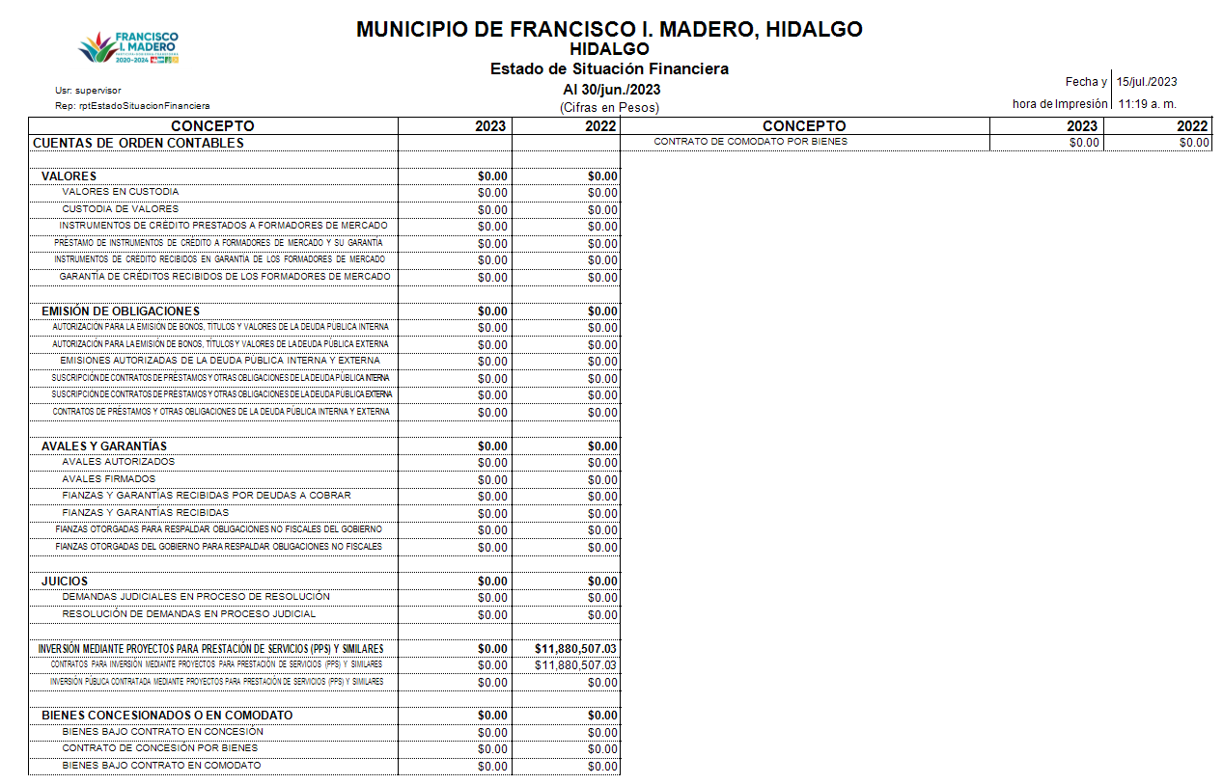

 |  |  | Presupuestarias:

 |  |  |  | Cuentas de ingresos

 |  |  |  | Cuentas de egresos

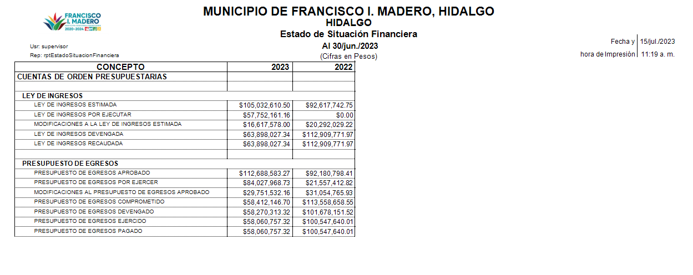

c) NOTAS DE GESTIÓN ADMINISTRATIVA

 | 1. | Introducción

 | Los Estados Financieros de los entes públicos, proveen de información financiera a los principales usuarios de la misma, al Congreso y a los ciudadanos.

 | El objetivo del presente documento es la revelación del contexto y de los aspectos económicos-financieros más relevantes que influyeron en las decisiones del período, y que deberán ser considerados en la elaboración de los estados financieros para la mayor comprensión de los mismos y sus particularidades.

 | De esta manera, se informa y explica la respuesta del gobierno a las condiciones relacionadas con la información financiera de cada período de gestión; además, de exponer aquellas políticas que podrían afectar la toma de decisiones en períodos posteriores.

 | 2. | Panorama Económico y Financiero

 | Se informará sobre las principales condiciones económico- financieras bajo las cuales el ente público estuvo operando; y las cuales influyeron en la toma de decisiones de la administración; tanto a nivel local como federal.

 | Este Municipio es Gobernado por un Ayuntamiento, integrado por un Presidente Municipal, los Sindicos y los Regidores que establezca la Ley Electoral del Estado de Hidalgo.

 | El Gobierno Municipal es ejercido por el ayuntamiento, de manera exclusiva y no hay autoridad intermedia alguna entre éste y el gobierno del Estado, está investido de personalidad jurídica y maneja su patrimonio conforme a la Ley, administrando libremente su Hacienda, la cuál se formará de los rendimientos de los bienes que les pertenezcan, así como de las contribuciones y otros ingresos que las legislaturas establezcan a su favor.

 | Las Finanzas Públicas determinan la capacidad de atender las necesidades y demandas de la población de manera oportuna y eficiente; así como el desarrollo de infraestructura del Municipio para gozar de una mejor calidad de vida y un mayor crecimiento económico, por lo tanto los ingresos que se recauden provenientes de la estimación establecida en la Iniciativa de Ley de Ingresos se destinarán a sufragar los gastos públicos establecidos y autorizados en el Presupuesto de Egresos Municipal para el mismo ejercicio fiscal, atendiendo lo dispuesto en los convenios de coordinación, lineamientos, reglas de Operación y demás normativa aplicable.

 | 3. | Autorización e Historia

 | Se informará sobre:

 |  | a) | Fecha de creación del ente. |  |  | El Municipio fue creado el 20 de Septiembre de 1920, a traves del decreto num. 82

 |  | b) | Principales cambios en su estructura. |  |  |  | La construccón incial del Palacio Municipal se da el 15 de Marzo de 1945
 |  |  |  |  |  |  | conservando a la fecha su estructura historica inicial.
 | 4. | Organización y Objeto Social

 | Se informará sobre:

 |  | a) | Objeto social. |  | Ser un Municipio Prospero, Moderno, Seguro y con Calidad de vida

 |  | b) | Principal actividad. |  | Prestación de Servicios Públicos

 |  | c) | Ejercicio fiscal. |  | 2023

 |  | d) | Régimen jurídico. |  | Personas Morales con Fines no Lucrativos

 |  | e) | Consideraciones fiscales del ente: revelar el tipo de contribuciones que esté obligado a pagar o retener.

 |  |  | 1.- I.S.R. Sobre Sueldos y Salarios
 |  |  | 2.- I.S.R. a Proveedores con Régimen Simplificado de Confianza
 |  |  | 3.- RETENCION 5 AL MILLAR
 |  |  | 4.- RETENCION 1% OBS

 |  | f) | Estructura organizacional básica.

 |  |  | (SIN CAMBIOS AL SEGUNDO TRIMESTRE 2023)
 |  |  | ESTRUCTURA MOSTRADA EN EL ANÁLITICO DE PLAZAS EN LA PRIMERA MODIFICACIÓN A PRESUPUESTO DE EGRESOS 2023

 |  |  | SECRETARIO PARTICULAR --- PRESIDENCIA MUNICIPAL --- ASAMBLEA MUNICIPAL __ (OFICIAL MAYOR DE LA H. ASAMBLEA)
 |  |  | CONTRALORIA INTERNA MUNICIPAL --- AUTORIDAD INVESTIGADORA --- AUTORIDAD SUBSTANCIADORA Y RESOLUTORIA
 |  |  | SISTEMA DIF MUNICIPAL--- DIRECCIÓN DE PLANEACIÓN Y EVALUACIÓN DEL DESEMPEÑO
 |  |  | OFICIALIA MAYOR-SECRETARIA GENERAL-TESORERIA MUNICIPAL-SECREATRIA DE OBRAS PÚBLICAS-DIRECCIÓN GENERAL DE DESARROLLO
 |  |  | SOCIAL, SEGURIDAD PÚBLICA Y TRANSITO MUNICIPAL-PROTECCIÓN CÍVIL-DIRECCIÓN JURÍDICA- ARCHIVO MUNICIPAL-GOBIERNO MUNICIPAL-
 |  |  | REGISTRO DEL ESTADO FAMILIAR-COMUNICACIÓN SOCIAL-JUEZ CONCILIADOR-UNIDAD DE TRANSPARENCIA-INSTANCIA DE LA MUJER
 |  |  | CATASTRO E IMPUESTO PREDIAL-REGLAMENTOS Y ESPECTACULOS-SERVICIOS PÚBLICOS MUNICIPALES-SISTEMA DE AGUA POTABLE -SALUD
 |  |  | DESARROLLO ECONÓMICO Y TURISMO-DESARROLLO RURAL SUSTENTABLE Y MEDIO AMBIENTE-EDUCACIÓN Y CULTURA-JUVENTUD Y
 |  |  | DEPORTE.
 |  | g) | Fideicomisos, mandatos y análogos de los cuales es fideicomitente o fideicomisario.

 |  |  | EL MUNICIPIO NO TIENE FIDEICOMISOS, MANDATOS Y ANÁLOGOS AL SEGUNDO TRIMESTRE 2023

 | 5. | Bases de Preparación de los Estados Financieros

 | Se informará sobre:

 |  | a) | La emisión de los Estados Financieros se han realizado conforme a la normatividad emitida por el CONAC y las disposiciones legales aplicables.
 |  |  | aquí se incluye la siguiente información emitida:

 |  |  | Estados e Información Contable
 |  |  | Estados e Información Presupuestaria
 |  |  | Estados e Información Programática

 | 6. | Políticas de Contabilidad Significativas

 | Se informará sobre:

 |  | a) | Actualización: se informará del método utilizado para la actualización del valor de los activos, pasivos y Hacienda Pública/Patrimonio y las razones de dicha elección. Así como informar de la desconexión o reconexión inflacionaria. EN EL PERIODO NO SE REALIZARON ACTUALIZACIÓNES

 |  | b) | Informar sobre la realización de operaciones en el extranjero y de sus efectos en la información financiera gubernamental. NO SE REALIZARON
 |  |  | OPERACIONES EN EL EXTRANJERO.
 |  | c) | Método de valuación de la inversión en acciones de Compañías subsidiarias no consolidadas y asociadas. NO SE TIENEN INVERSIONES EN ACCIONES
 |  | d) | Sistema y método de valuación de inventarios y costo de lo vendido. EN EL PERIODO NO SE REALIZO VALUACIÓN DE INVENTARIOS
 |  | e) | Beneficios a empleados: revelar el cálculo de la reserva actuarial, valor presente de los ingresos esperados comparado con el valor presente de la estimación de gastos tanto de los beneficiarios actuales como futuros. CONTINUA EN PROCESO EL ESTUDIO ACTUARIAL

 |  | f) | Provisiones: objetivo de su creación, monto y plazo. NO SE GENERARON PROVISIONES EN EL PERIODO
 |  | g) | Reservas: objetivo de su creación, monto y plazo. NO SE GENERARON RESERVAS EN EL PERIODO
 |  | h) | Cambios en políticas contables y corrección de errores junto con la revelación de los efectos que se tendrá en la información financiera del ente público, ya sea retrospectivos o prospectivos. EN EL PERIODO NO SE REALIZARON CAMBIO DE POLÍTICAS CONTABLES Y/O CORRECCIONES

 |  | i) | Reclasificaciones: se deben revelar todos aquellos movimientos entre cuentas por efectos de cambios en los tipos de operaciones.
 |  |  | SIN RECLASIFICACIONES EN EL PERIODO
 |  | j) | Depuración y cancelación de saldos. SE ENCUENTRA EN PROCESO LA DEPURACION DE BIENES MUEB LES, INMUEBLES E INTANGIBLES

 | 7. | Posición en Moneda Extranjera y Protección por Riesgo Cambiario

 | Se informará sobre:

 |  | a) | Activos en moneda extranjera.
 |  | b) | Pasivos en moneda extranjera.
 |  | c) | Posición en moneda extranjera. |  |  | NO SE TIENEN INVERSIONES EN EL EXTRANJERO
 |  | d) | Tipo de cambio.
 |  | e) | Equivalente en moneda nacional.
 | Lo anterior, por cada tipo de moneda extranjera que se encuentre en los rubros de activo y pasivo.
 | Adicionalmente, se informará sobre los métodos de protección de riesgo por variaciones en el tipo de cambio.

 | 8. | Reporte Analítico del Activo

 | Debe mostrar la siguiente información:
 |  | a) | Vida útil o porcentajes de depreciación, deterioro o amortización utilizados en los diferentes tipos de activos.

 |  | 1.2.4 |  | BIENES MUEBLES |  |  |  | Años de vida útil | % de depreciación anual
 |  | 1.2.4.1 |  | Mobiliario y Equipo de Administración
 |  | 1.2.4.1.1 |  | Muebles de Oficina y Estantería |  |  |  | 10 | 10
 |  | 1.2.4.1.2 |  | Muebles, Excepto De Oficina Y Estantería |  |  |  | 10 | 10
 |  | 1.2.4.1.3 |  | Equipo de Cómputo y de Tecnologías de la Información |  |  |  | 3 | 33.3
 |  | 1.2.4.1.9 |  | Otros Mobiliarios y Equipos de Administración |  |  |  | 10 | 10
 |  | 1.2.4.2 |  | Mobiliario y Equipo Educacional y Recreativo
 |  | 1.2.4.2.1 |  | Equipos y Aparatos Audiovisuales |  |  |  | 3 | 33.3
 |  | 1.2.4.2.2 |  | Aparatos Deportivos |  |  |  | 5 | 20
 |  | 1.2.4.2.3 |  | Cámaras Fotográficas y de Video |  |  |  | 3 | 33.3
 |  | 1.2.4.2.9 |  | Otro Mobiliario y Equipo Educacional y Recreativo |  |  |  | 5 | 20

 |  | 1.2.4.3 |  | Equipo e Instrumental Médico y de Laboratorio
 |  | 1.2.4.3.1 |  | Equipo Médico y de Laboratorio |  |  |  | 5 | 20
 |  | 1.2.4.3.2 |  | Instrumental Médico y de Laboratorio |  |  |  | 5 | 20

 |  | 1.2.4.4 |  | Equipo de Transporte
 |  | 1.2.4.4.1 |  | Automóviles y Equipo Terrestre |  |  |  | 5 | 20
 |  | 1.2.4.4.2 |  | Carrocerías y Remolques |  |  |  | 5 | 20
 |  | 1.2.4.4.9 |  | Otros Equipos de Transporte |  |  |  | 5 | 20
 |  | 1.2.4.6 |  | Maquinaria, Otros Equipos y Herramientas
 |  | 1.2.4.6.1 |  | Maquinaria y Equipo Agropecuario |  |  |  | 10 | 10
 |  | 1.2.4.6.2 |  | Maquinaria y Equipo Industrial |  |  |  | 10 | 10
 |  | 1.2.4.6.3 |  | Maquinaria y Equipo de Construcción |  |  |  | 10 | 10
 |  | 1.2.4.6.4 |  | Sistemas de Aire Acondicionado, Calefacción y de Refrigeración Industrial y Comercial |  |  |  | 10 | 10
 |  | 1.2.4.6.5 |  | Equipo de Comunicación y Telecomunicación |  |  |  | 10 | 10
 |  | 1.2.4.6.6 |  | Equipos de Generación Eléctrica, Aparatos y Accesorios Eléctricos |  |  |  | 10 | 10
 |  | 1.2.4.6.7 |  | Herramientas y Máquinas-Herramienta |  |  |  | 10 | 10
 |  | 1.2.4.6.9 |  | Otros Equipos |  |  |  | 10 | 10

 |  | b) | Cambios en el porcentaje de depreciación o valor residual de los activos. (NO SE REALIZARON CAMBIOS EN EL PERIODO)
 |  | c) | Importe de los gastos capitalizados en el ejercicio, tanto financieros como de investigación y desarrollo. (EN EL PERIODO NO SE GENERARON
 |  |  | GASTO CAPITALIZADOS)
 |  | d) | Riesgos por tipo de cambio o tipo de interés de las inversiones financieras (EN EL PERIODO NO SE TIENEN INVERSIONES FINANCIERAS)
 |  | e) | Valor activado en el ejercicio de los bienes construidos por la entidad. (NO APLICA)
 |  | f) | Otras circunstancias de carácter significativo que afecten el activo, tales como bienes en garantía, señalados en embargos, litigios, títulos de inversiones entregados en garantías, baja significativa del valor de inversiones financieras, etc. (NO APLICA)

 |  | g) | Desmantelamiento de Activos, procedimientos, implicaciones, efectos contables. (EN EL PERIODO NO SE REALIZARON MOVIMIENTOS QUE AFECTEN
 |  |  | LOS REGISTROS CONTABLES)
 |  | h) | Administración de activos; planeación con el objetivo de que el ente los utilice de manera más efectiva. (SE ENCUENTRA EN PROCESO
 |  |  | LA REEVALUACION DE ACTIVOS DEL MUNICIPIO, POR TANTO HABRA DIFERENCIAS AL SEGUNDO TRIMESTRE 2023)
 |  | a) | Inversiones en valores. (EN EL PERIODO NO SE TIENEN INVERSIONES)
 |  | b) | Patrimonio de Organismos descentralizados de Control Presupuestario Indirecto. (EL MUNICIPIO NO CUENTA CON ORGANISMOS DESCENTRALIZADOS)
 |  | c) | Inversiones en empresas de participación mayoritaria. (EN EL PERIODO NO SE TIENEN INVERSIONES)
 |  | d) | Inversiones en empresas de participación minoritaria. (EN EL PERIODO NO SE TIENEN INVERSIONES)
 |  | e) | Patrimonio de organismos descentralizados de control presupuestario directo, según corresponda. (EL MUNICIPIO NO CUENTA CON
 |  |  | ORGANISMOS DESCENTRALIZADOS).

 | 9. | Fideicomisos, Mandatos y Análogos

 | EL MUNICIPIO NO TIENE FIDEICOMISOS, MANDATOS Y ANÁLOGOS AL SEGUNDO TRIMESTRE 2023

 | 10. | Reporte de la Recaudación

 |  | a) | Análisis del comportamiento de la recaudación correspondiente al ente público o cualquier tipo de ingreso, de forma separada los ingresos locales de los federales.
 |  | b) | Proyección de la recaudación e ingresos en el mediano plazo.

 |  | Concepto |  |  |  |  |  |  |  |  | Proyeccion de Ingresos |  |  | Importe
 |  | IMPUESTOS |  |  |  |  |  |  |  |  | $ 7,466,212.50 |  |  | $ 6,064,382.50
 |  | DERECHOS |  |  |  |  |  |  |  |  | $ 5,024,242.00 |  |  | $ 3,055,687.89
 |  | PRODUCTOS |  |  |  |  |  |  |  |  | $ 227,806.00 |  |  | $ 127,766.89
 |  | APROVECHAMIENTOS |  |  |  |  |  |  |  |  | $ 1,206,989.00 |  |  | $ 461,782.16
 |  | INGRESOS POR VENTAS |  |  |  |  |  |  |  |  | $ 0.00 |  |  | $ 2,576.91
 |  | Subtotal INGRESOS FISCALES |  |  |  |  |  |  |  |  | $13,925,249.50 |  |  | $ 9,712,196.35
 |  | PARTICIPACIONES EJERCICIO 2023 |  |  |  |  |  |  |  |  | $ 55,405,223.00 |  |  | $26,059,058.74
 |  | Subtotal PARTICIPACIONES |  |  |  |  |  |  |  |  | $55,405,223.00 |  |  | $ 26,059,058.74
 |  | APORTACIONES EJERCICIO 2023 |  |  |  |  |  |  |  |  | $ 50,019,716.00 |  |  | $ 26,757,919.98
 |  | Subtotal APORTACIONES |  |  |  |  |  |  |  |  | $50,019,716.00 |  |  | $ 26,757,919.98
 |  | CONVENIOS EJERCICIO 2023 |  |  |  |  |  |  |  |  | $ 2,300,000.00 |  |  | $1,350,511.13
 |  | Subtotal CONVENIOS |  |  |  |  |  |  |  |  | $2,300,000.00 |  |  | $1,350,511.13
 |  | IMPORTES TOTALES |  |  |  |  |  |  |  |  | $121,650,188.50 |  |  | $63,879,686.20

 | 11. | Información sobre la Deuda y el Reporte Analítico de la Deuda

 |  | EL MUNICIPIO DE FRANCISCO I. MADERO NO TIENE DEUDA PÚBLICA

 | 12. | Calificaciones otorgadas

 |  | SISTEMA DE EVALUCION DE ARMONIZACIÓN CONTABLE : PRIMER PERIODO 2023 = 10.00

 | 13. | Proceso de Mejora

 | Se informará de:
 |  | a) | Principales Políticas de control interno.
 |  | b) | Medidas de desempeño financiero, metas y alcance.
 |  | TRABAJO CONSTANTE CON LAS DIVERSAS ÁREAS DEL MUNICIPIO CON EL FIN DE COADYUVAR AL CUMPLIMIENTO DE OBJETIVOS;
 |  | ESTO A TRAVES DE CUMPLIMIENTO DE NORMATIVAS EMITIDAS POR EL ÁREA

 | 14. | Información por Segmentos

 |  | Cuando se considere necesario se podrá revelar la información financiera de manera segmentada debido a la diversidad de las actividades y operaciones que realizan los entes públicos, ya que la misma proporciona información acerca de las diferentes actividades operativas en las cuales participa, de los productos o servicios que maneja, de las diferentes áreas geográficas, de los grupos homogéneos con el objetivo de entender el desempeño del ente, evaluar mejor los riesgos y beneficios del mismo, y entenderlo como un todo y sus partes integrantes.

 | AL SEGUNDO TRIMESTRE 2023, NO ES NECESARIA LA ENTREGA DE INFORMACIÓN SEGMENTADA

 | 15. | Eventos Posteriores al Cierre

 |  | El ente público informará el efecto en sus estados financieros de aquellos hechos ocurridos en el período posterior al que informa, que proporcionan mayor evidencia sobre eventos que le afectan económicamente y que no se conocían a la fecha de cierre.

 |  | AL SEGUNDO TRIMESTRE 2023, NO SE REALIZARON MOVIMIENTOS POSTERIORES

 | 16. | Partes Relacionadas

 |  | Se debe establecer por escrito que no existen partes relacionadas que pudieran ejercer influencia significativa sobre la toma de decisiones financieras y operativas.
 |  | NO APLICA PARA EL MUNICIPIO DE FRANCISCO I. MADERO

 | 17. | Responsabilidad Sobre la Presentación Razonable de la Información Contable

 |  | La Información Contable deberá estar firmada en cada página de la misma e incluir al final la siguiente leyenda: “Bajo protesta de decir verdad declaramos que los Estados Financieros y sus notas, son razonablemente correctos y son responsabilidad del emisor”. Lo anterior, no será aplicable para la información contable consolidada.

 |  | TODA LA INFORMACIÓN CONTABLE SE ENCUENTRA FIRMADA EN CADA PÁGINA, Y CONTIENE LA LEYENDA: “Bajo protesta de decir verdad declaramos que los Estados Financieros y sus notas, son razonablemente correctos y son responsabilidad del emisor”

Hoja1 CONCILIACION INGRESOS
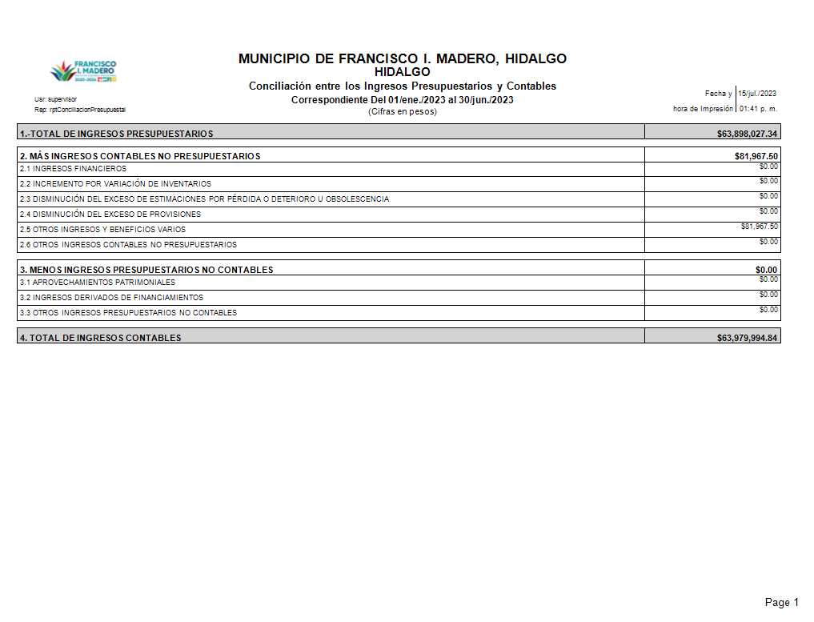

Hoja2 CONCILIACION EGRESOS
